Sheet1
ABSENSI MANUAL PENGADAAN SUPPORT PENGEMBANGAN DAN PENGELOLAAN APLIKASI TI
 |  |  | NAMA |  | : Rizki SetyaPambudi
 |  |  | NPP |  | : 102137
 |  |  | Vendor ID |  | : K-1721
 |  |  | Divisi/Kelompok |  | RDL/ BOP Plaza BNI BSD
 |  |  | BULAN |  | Apr-24
 |  |  |  | H : Hadir | L = Libur | C = Cuti | I=Izin | S = Sakit | WFH = Work From Home |  |  | ISOMAN : Isolasi Mandiri
No | Tanggal | Jam Masuk | Jam Pulang | TTD | Status Kehadiran |  |  |  |  |  |  | Keterangan / Kegiatan
 |  |  |  |  | Hadir | Libur | Cuti | Izin | Sakit | WFH | ISOMAN
1
2
3
4
5
6
7
8
9
10
11
12
13
14
15
16
17
18
19
20
21
22
23
24
25
26
27
28
29
30
31
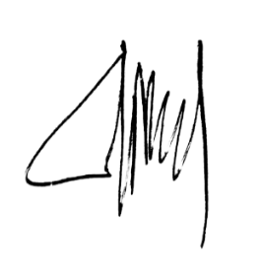
 |  |  |  | Jumlah | 0 | 0 | 0 | 0 | 0 | 0 | 0
 |  | Karyawan |  |  |  | Diperiksa Oleh |  |  |  | Disetujui Oleh
 |  | (Rizki SetyaPambudi) |  |  |  | (Azhar Rheza Ilhami) |  |  |  | (Andry Nasrul)

 |  | Tanggal: | 2024-04-30 |  |  | Tanggal: | 2024-05-03 |  |  | Tanggal: | 2024-05-03

